Sheet1
珠海市第三人民医院主院区A区7、8楼铝合金玻璃隔断安装等项目清单
序号 | 项目名称 | 项目描述 | 单位 | 数量 | 单价 | 金额 | 备注
1 | 七楼电梯口新增铝合金隔断门(尺寸:宽4780mmX高2800mm)（上面固定头不做玻璃） | 1.用2.0厚深灰色铝合金100*50扁管做框架安装 2.用2.0厚地弹簧门专用门料做门扇 3.门扇及固定玻璃用5+5厘双层夹胶钢化玻璃安装，磨砂玻璃 4.双开玻璃门配重型地弹簧、不锈钢拉手1.2米长; 5.双开门尺寸:1.6米宽*2.2米高 | ㎡ | 13.38 |  |  | 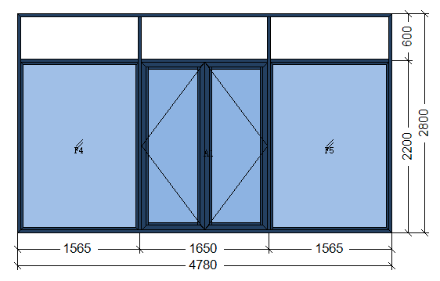
2 | 八楼电梯口新增铝合金隔断门(尺寸:宽4550mmX高2760mm) |  | ㎡ | 12.56 |  |  | 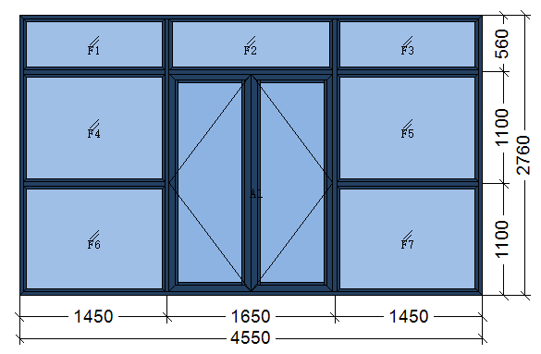
3 | 八楼病区大厅与西侧走廊间新增铝合金隔断门(尺寸:宽3600mmX高2500mm) | 1.用2.0厚深灰色铝合金100*50扁管做框架安装 2.用2.0厚地弹簧门专用门料做门扇 3.门扇及固定玻璃用5+5厘双层夹胶钢化玻璃安装，透明玻璃 4.双开玻璃门配重型地弹簧、不锈钢拉手1.2米长; 5.双开门尺寸:1.6米宽*2.2米高 | ㎡ | 9
4 | 九楼病区走廊现有铝合金隔断门(尺寸:约宽3650mmX高2500mm)移位 |  | 项 | 1
5 | 小计： |  |  |  |  | ≤30000
备注：报价含材料费、施工费、人工费、管理费、运输费、维护服务费、税费等

